Page_1
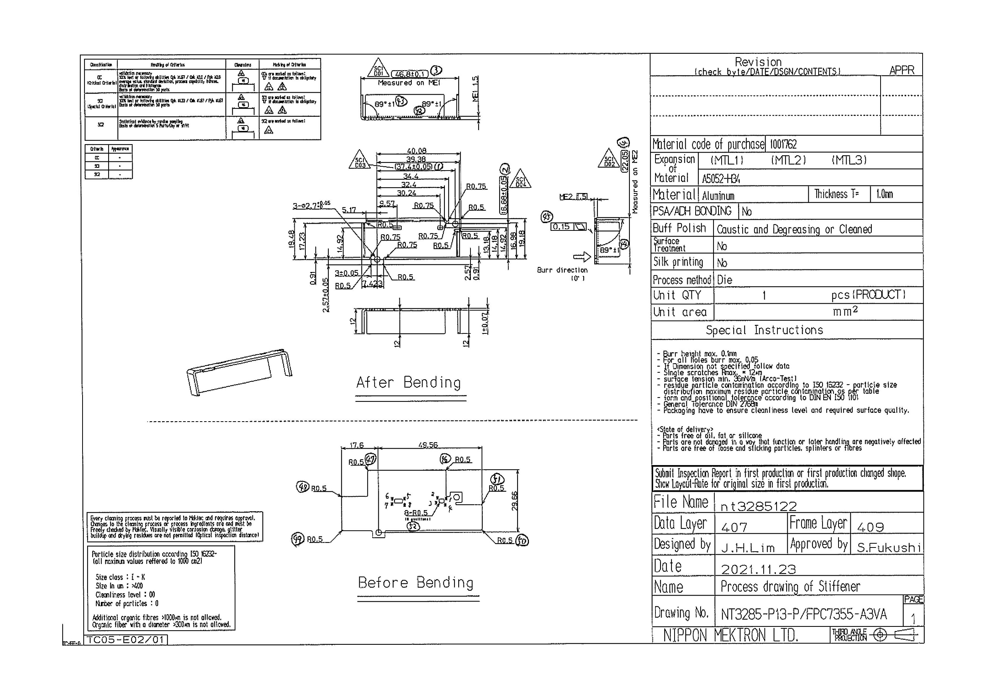
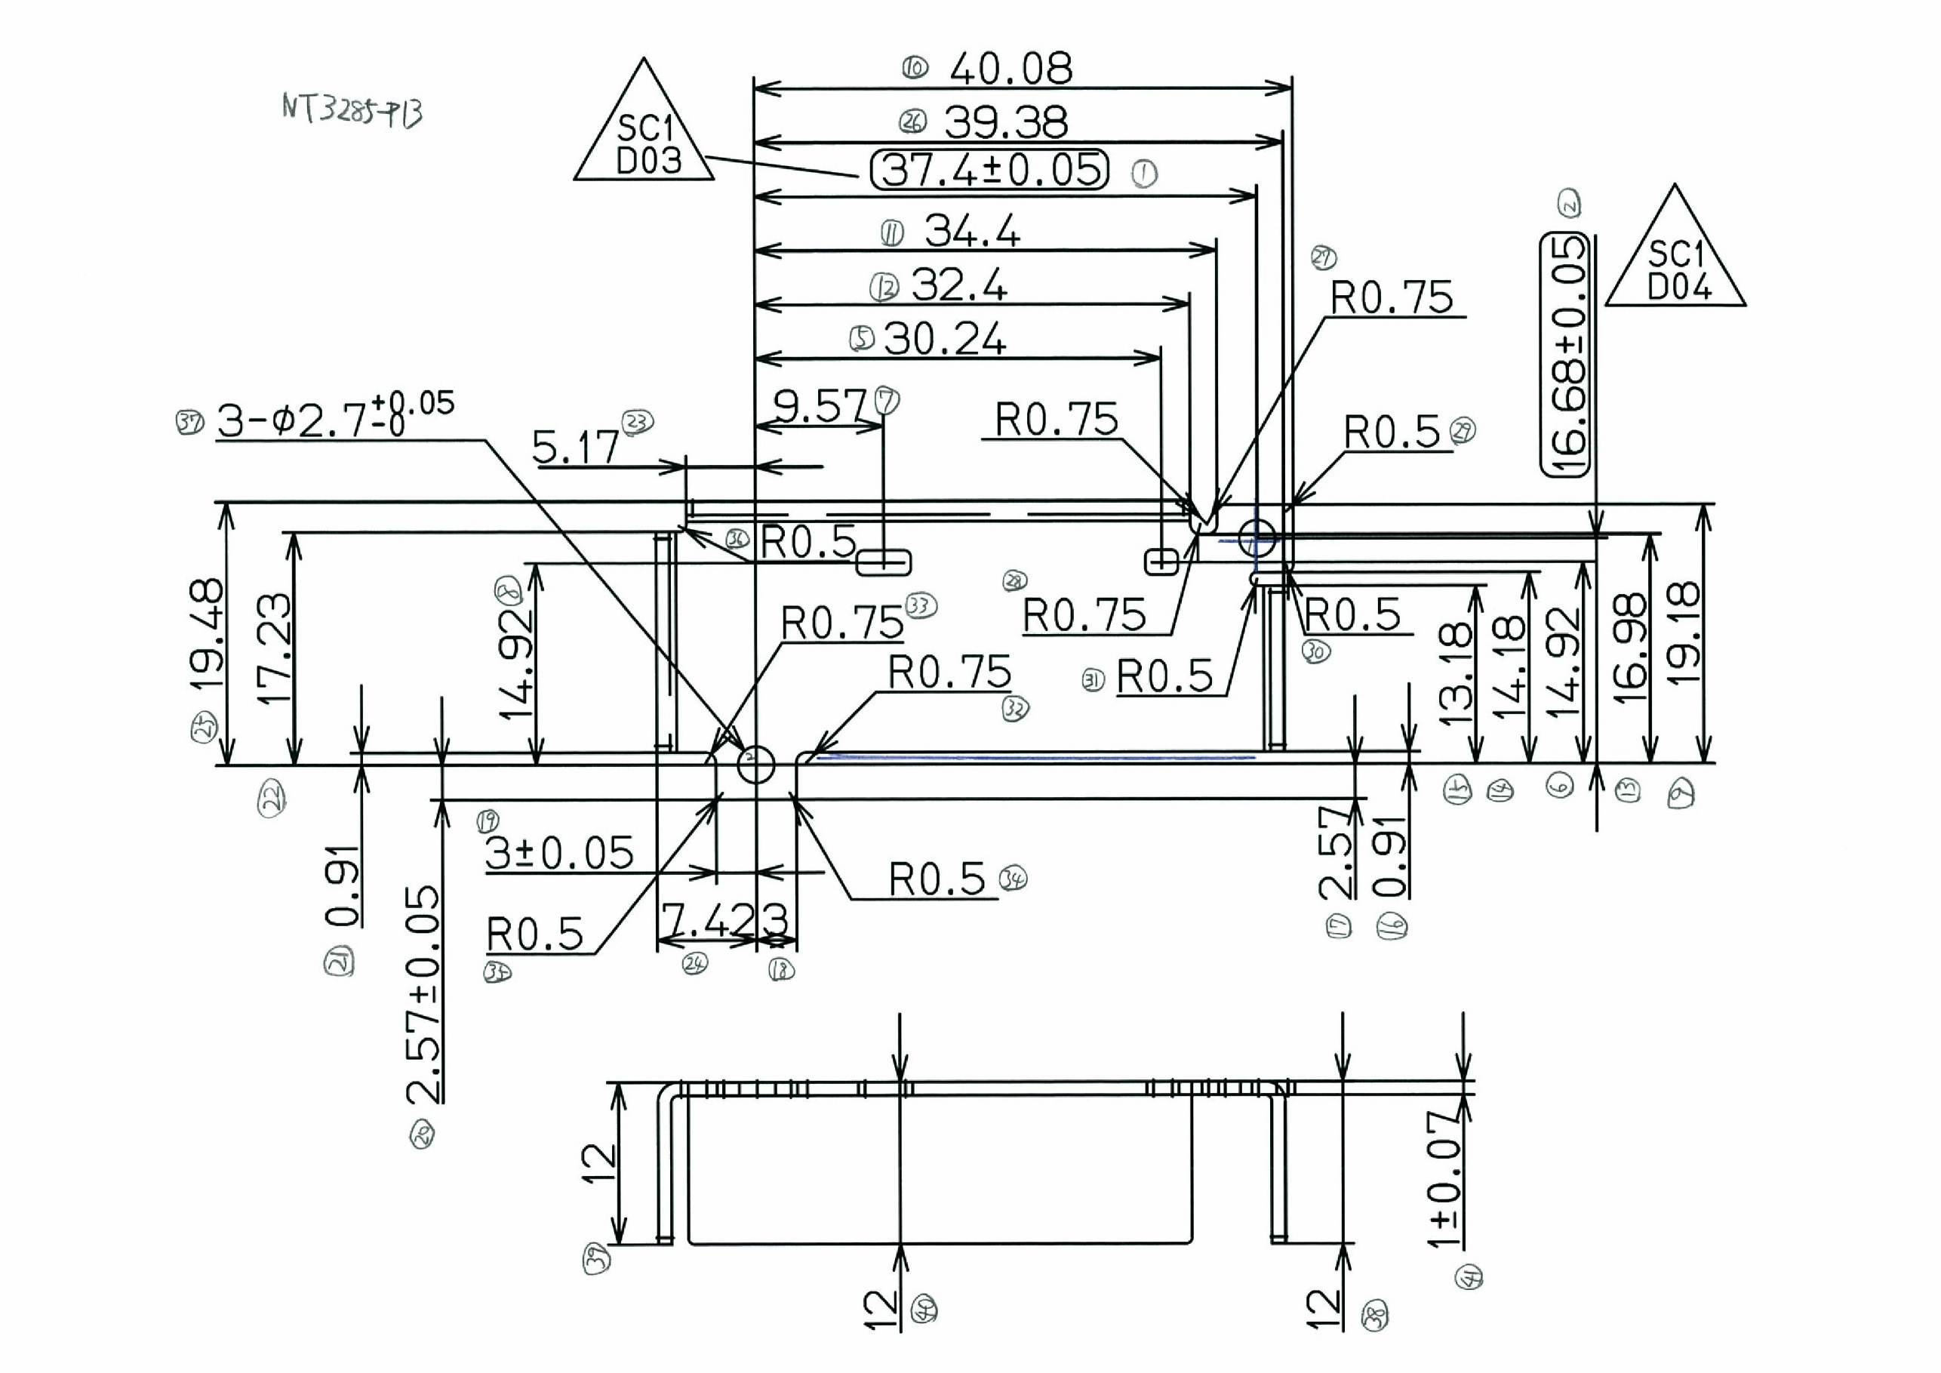
 |  |  |  |  |  |  |  |  |  |  |  | 工程能力調査表 |  |  |  |  |  |  |  |  |  |  |  |  |  |  |  |  |  |  | 1 |  | 項中 |  | 1 | 項

図番 | NT3285-P13 |  |  |  |  |  |  |  |  | 品名 |  | 補強板 |  |  |  |  |  |  |  | 工程能力調査 |  |  |  | 測定日 |  | 2021-12-28 |  |  |  | 備考

項 目
規 格 |  | 37.400 |  | 0.05 |  | 16.68 |  | 0.05 |  |  | 46.80 |  | 0.10 |  | 22.05 |  | 0.20 |  | 0.00 |  | 0.00 |  | 0.00 |  | 0.00 |  | 0.00 |  | 0.00 |  | 0.00 |  |  | 0.00
 |  |  |  | -0.05 |  |  |  | -0.05 |  |  |  |  | -0.1 |  |  |  | -0.2 |  |  |  | 0 |  |  |  | 0 |  |  |  | 0 |  |  |  |  | 0 |  |  | 37.40 | 16.68 | 46.80 | 22.05
測定機器 | QV-Pro |  |  |  | QV-Pro |  |  |  | QV-Pro |  |  |  |  | QV-Pro |  |  |  | QV-Pro |  |  |  | QV-Pro |  |  |  | QV-Pro |  |  |  | Keyence IM |  |  |  |  |  |  | 0.050 | 0.050 | 0.100 | 0.200
両側／片側 | 両側 |  |  |  | 両側 |  |  |  | 両側 |  |  |  |  | 両側 |  |  |  | 両側 |  |  |  | 両側 |  |  |  | 両側 |  |  |  | 両側 |  |  |  |  |  |  | 0.050 | 0.050 | 0.100 | 0.200
1 |  |  | 37.4170 |  |  |  | 16.662 |  |  |  |  | 46.733 |  |  |  | 22.065 |  |  |  | 0.000 |  |  |  | 0.000 |  |  |  | 0.000 |  |  |  |  | 0.000 |  |  |  | 37.417 | 16.662 | 46.733 | 22.065
2 |  |  | 37.4180 |  |  |  | 16.659 |  |  |  |  | 46.724 |  |  |  | 22.057 |  |  |  | 0.000 |  |  |  | 0.000 |  |  |  | 0.000 |  |  |  |  | 0.000 |  |  |  | 37.418 | 16.659 | 46.724 | 22.057
3 |  |  | 37.4180 |  |  |  | 16.655 |  |  |  |  | 46.729 |  |  |  | 22.067 |  |  |  | 0.000 |  |  |  | 0.000 |  |  |  | 0.000 |  |  |  |  | 0.000 |  |  |  | 37.418 | 16.655 | 46.729 | 22.067
4 |  |  | 37.4190 |  |  |  | 16.655 |  |  |  |  | 46.729 |  |  |  | 22.056 |  |  |  | 0.000 |  |  |  | 0.000 |  |  |  | 0.000 |  |  |  |  | 0.000 |  |  |  | 37.419 | 16.655 | 46.729 | 22.056
5 |  |  | 37.4170 |  |  |  | 16.657 |  |  |  |  | 46.727 |  |  |  | 22.065 |  |  |  | 0.000 |  |  |  | 0.000 |  |  |  | 0.000 |  |  |  |  | 0.000 |  |  |  | 37.417 | 16.657 | 46.727 | 22.065
6 |  |  | 37.4170 |  |  |  | 16.657 |  |  |  |  | 46.725 |  |  |  | 22.069 |  |  |  | 0.000 |  |  |  | 0.000 |  |  |  | 0.000 |  |  |  |  | 0.000 |  |  |  | 37.417 | 16.657 | 46.725 | 22.069
7 |  |  | 37.4160 |  |  |  | 16.658 |  |  |  |  | 46.725 |  |  |  | 22.065 |  |  |  | 0.000 |  |  |  | 0.000 |  |  |  | 0.000 |  |  |  |  | 0.000 |  |  |  | 37.416 | 16.658 | 46.725 | 22.065
8 |  |  | 37.4180 |  |  |  | 16.657 |  |  |  |  | 46.729 |  |  |  | 22.060 |  |  |  | 0.000 |  |  |  | 0.000 |  |  |  | 0.000 |  |  |  |  | 0.000 |  |  |  | 37.418 | 16.657 | 46.729 | 22.060
9 |  |  | 37.4170 |  |  |  | 16.657 |  |  |  |  | 46.725 |  |  |  | 22.056 |  |  |  | 0.000 |  |  |  | 0.000 |  |  |  | 0.000 |  |  |  |  | 0.000 |  |  |  | 37.417 | 16.657 | 46.725 | 22.056
10 |  |  | 37.4200 |  |  |  | 16.657 |  |  |  |  | 46.730 |  |  |  | 22.065 |  |  |  | 0.000 |  |  |  | 0.000 |  |  |  | 0.000 |  |  |  |  | 0.000 |  |  |  | 37.420 | 16.657 | 46.730 | 22.065
11 |  |  | 37.4210 |  |  |  | 16.654 |  |  |  |  | 46.733 |  |  |  | 22.072 |  |  |  | 0.000 |  |  |  | 0.000 |  |  |  | 0.000 |  |  |  |  | 0.000 |  |  |  | 37.421 | 16.654 | 46.733 | 22.072
12 |  |  | 37.4190 |  |  |  | 16.657 |  |  |  |  | 46.738 |  |  |  | 22.055 |  |  |  | 0.000 |  |  |  | 0.000 |  |  |  | 0.000 |  |  |  |  | 0.000 |  |  |  | 37.419 | 16.657 | 46.738 | 22.055
13 |  |  | 37.4180 |  |  |  | 16.659 |  |  |  |  | 46.734 |  |  |  | 22.062 |  |  |  | 0.000 |  |  |  | 0.000 |  |  |  | 0.000 |  |  |  |  | 0.000 |  |  |  | 37.418 | 16.659 | 46.734 | 22.062
14 |  |  | 37.4180 |  |  |  | 16.660 |  |  |  |  | 46.738 |  |  |  | 22.072 |  |  |  | 0.000 |  |  |  | 0.000 |  |  |  | 0.000 |  |  |  |  | 0.000 |  |  |  | 37.418 | 16.660 | 46.738 | 22.072
15 |  |  | 37.4200 |  |  |  | 16.657 |  |  |  |  | 46.737 |  |  |  | 22.051 |  |  |  | 0.000 |  |  |  | 0.000 |  |  |  | 0.000 |  |  |  |  | 0.000 |  |  |  | 37.420 | 16.657 | 46.737 | 22.051
16 |  |  | 37.4180 |  |  |  | 16.661 |  |  |  |  | 46.734 |  |  |  | 22.068 |  |  |  | 0.000 |  |  |  | 0.000 |  |  |  | 0.000 |  |  |  |  | 0.000 |  |  |  | 37.418 | 16.661 | 46.734 | 22.068
17 |  |  | 37.4220 |  |  |  | 16.658 |  |  |  |  | 46.737 |  |  |  | 22.061 |  |  |  | 0.000 |  |  |  | 0.000 |  |  |  | 0.000 |  |  |  |  | 0.000 |  |  |  | 37.422 | 16.658 | 46.737 | 22.061
18 |  |  | 37.4180 |  |  |  | 16.660 |  |  |  |  | 46.731 |  |  |  | 22.061 |  |  |  | 0.000 |  |  |  | 0.000 |  |  |  | 0.000 |  |  |  |  | 0.000 |  |  |  | 37.418 | 16.660 | 46.731 | 22.061
19 |  |  | 37.4190 |  |  |  | 16.659 |  |  |  |  | 46.734 |  |  |  | 22.056 |  |  |  | 0.000 |  |  |  | 0.000 |  |  |  | 0.000 |  |  |  |  | 0.000 |  |  |  | 37.419 | 16.659 | 46.734 | 22.056
20 |  |  | 37.4190 |  |  |  | 16.658 |  |  |  |  | 46.728 |  |  |  | 22.056 |  |  |  | 0.000 |  |  |  | 0.000 |  |  |  | 0.000 |  |  |  |  | 0.000 |  |  |  | 37.419 | 16.658 | 46.728 | 22.056
21 |  |  | 37.4210 |  |  |  | 16.658 |  |  |  |  | 46.730 |  |  |  | 22.063 |  |  |  | 0.000 |  |  |  | 0.000 |  |  |  | 0.000 |  |  |  |  | 0.000 |  |  |  | 37.421 | 16.658 | 46.730 | 22.063
22 |  |  | 37.4190 |  |  |  | 16.656 |  |  |  |  | 46.730 |  |  |  | 22.069 |  |  |  | 0.000 |  |  |  | 0.000 |  |  |  | 0.000 |  |  |  |  | 0.000 |  |  |  | 37.419 | 16.656 | 46.730 | 22.069
23 |  |  | 37.4200 |  |  |  | 16.657 |  |  |  |  | 46.731 |  |  |  | 22.059 |  |  |  | 0.000 |  |  |  | 0.000 |  |  |  | 0.000 |  |  |  |  | 0.000 |  |  |  | 37.420 | 16.657 | 46.731 | 22.059
24 |  |  | 37.4210 |  |  |  | 16.654 |  |  |  |  | 46.728 |  |  |  | 22.055 |  |  |  | 0.000 |  |  |  | 0.000 |  |  |  | 0.000 |  |  |  |  | 0.000 |  |  |  | 37.421 | 16.654 | 46.728 | 22.055
25 |  |  | 37.4190 |  |  |  | 16.656 |  |  |  |  | 46.729 |  |  |  | 22.050 |  |  |  | 0.000 |  |  |  | 0.000 |  |  |  | 0.000 |  |  |  |  | 0.000 |  |  |  | 37.419 | 16.656 | 46.729 | 22.050
26 |  |  | 37.4190 |  |  |  | 16.656 |  |  |  |  | 46.734 |  |  |  | 22.070 |  |  |  | 0.000 |  |  |  | 0.000 |  |  |  | 0.000 |  |  |  |  | 0.000 |  |  |  | 37.419 | 16.656 | 46.734 | 22.070
27 |  |  | 37.4190 |  |  |  | 16.656 |  |  |  |  | 46.729 |  |  |  | 22.058 |  |  |  | 0.000 |  |  |  | 0.000 |  |  |  | 0.000 |  |  |  |  | 0.000 |  |  |  | 37.419 | 16.656 | 46.729 | 22.058
28 |  |  | 37.4210 |  |  |  | 16.654 |  |  |  |  | 46.729 |  |  |  | 22.053 |  |  |  | 0.000 |  |  |  | 0.000 |  |  |  | 0.000 |  |  |  |  | 0.000 |  |  |  | 37.421 | 16.654 | 46.729 | 22.053
29 |  |  | 37.4200 |  |  |  | 16.653 |  |  |  |  | 46.729 |  |  |  | 22.050 |  |  |  | 0.000 |  |  |  | 0.000 |  |  |  | 0.000 |  |  |  |  | 0.000 |  |  |  | 37.420 | 16.653 | 46.729 | 22.050
30 |  |  | 37.4200 |  |  |  | 16.654 |  |  |  |  | 46.728 |  |  |  | 22.073 |  |  |  | 0.000 |  |  |  | 0.000 |  |  |  | 0.000 |  |  |  |  | 0.000 |  |  |  | 37.420 | 16.654 | 46.728 | 22.073
ｘ | 37.4189 |  |  |  | 16.6570 |  |  |  | 46.731 |  |  |  |  | 22.061 |  |  |  | 0.000 |  |  |  | 0.000 |  |  |  | 0.000 |  |  |  | 0.000
σ | 0.00146 |  |  |  | 0.00219 |  |  |  | 0.00389 |  |  |  |  | 0.00683 |  |  |  | 0.00000 |  |  |  | 0.00000 |  |  |  | 0.00000 |  |  |  | 0.00000
Cp | 11.411 |  |  |  | 7.614 |  |  |  | 8.564 |  |  |  |  | 9.756 |  |  |  | #DIV/0! |  |  |  | #DIV/0! |  |  |  | #DIV/0! |  |  |  | #DIV/0!
Cpk | 7.090 |  |  |  | 4.116 |  |  |  | 2.618 |  |  |  |  | 9.204 |  |  |  | #DIV/0! |  |  |  | #DIV/0! |  |  |  | #DIV/0! |  |  |  | #DIV/0!
判定 | 工程能力は満足している |  |  |  | 工程能力は満足している |  |  |  | 工程能力は満足している |  |  |  |  | 工程能力は満足している |  |  |  | #DIV/0! |  |  |  | #DIV/0! |  |  |  | #DIV/0! |  |  |  | #DIV/0!

量産時 | 画像測定器 |  |  |  | 画像測定器 |  |  |  | 画像測定器 |  |  |  |  | 画像測定器 |  |  |  | 画像測定器 |  |  |  | 画像測定器 |  |  |  | 画像測定器 |  |  |  | 画像測定器
 | 抜取り |  |  |  | 抜取り |  |  |  | 抜取り |  |  |  |  | 抜取り |  |  |  | 抜取り |  |  |  | 抜取り |  |  |  | 抜取り |  |  |  | 抜取り

 |  |  |  |  |  |  |  |  |  |  |  |  |  |  |  |  |  |  |  |  |  |  |  |  |  |  |  |  |  |  |  | 承認 |  |  | 作成
 |  |  |  |  |  |  |  |  |  |  |  |  |  |  |  |  |  |  |  |  |  |  |  |  |  |  |  |  |  |  |  | 平野 |  |  | 石栗

